信用交易
融资融券市场交易数据统计(2025-03-25)

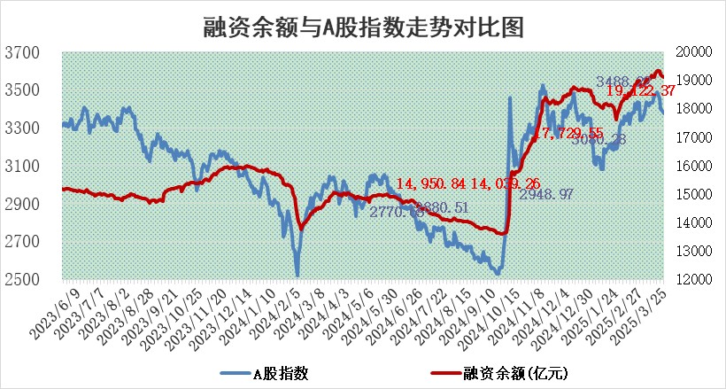
标的证券 | 融资融券余额（亿元） | 融资余额（亿元） | 融券余额（亿元） | 融资买入额（亿元） | 融资融券规模变化（亿元） | 融资余额增幅(‰) | 融券余额增幅(%)
统计数据 | 19,290.95 | 19,122.37 | 113.48 | 1,098.96 | -26.16 | -1.40 | 0.82

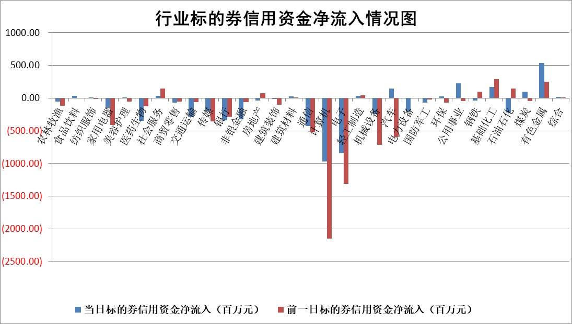

标的基金代码 | 标的基金简称 | 融资余额/市值(%) | 融资余额增幅(%) | 融资买入额/成交金额(%) | （融资余额净增额-融券余额净增额）/市值(‱) | 融券余额降幅(%) | ABS[（融资余额净增额-融券余额净增额）/市值净增额-1](%)
159902 | 华夏中小板ETF | 0.00 | 0.00 | 0.00 | 0.00 | 0.00 | 100.00
159915 | 易方达创业板ETF | 2.54 | -0.59 | 1342934.80 | -1.53 | -3.81 | 96.92
159919 | 嘉实沪深300ETF | 0.75 | -0.14 | 0.85 | 0.11 | 21.52 | 88.22
159920 | 华夏恒生ETF | 33.04 | 0.07 | 29.75 | 2.23 | 0.00 | 101.54
159922 | 嘉实中证500ETF | 0.50 | -1.81 | 2.67 | -0.90 | 0.09 | 98.73
159925 | 南方沪深300ETF | 0.40 | 0.36 | 0.18 | -0.62 | 0.00 | 93.44
159928 | 消费ETF | 3.29 | 8.10 | 21.04 | 24.64 | 1.77 | 21.45
159934 | 易方达黄金ETF | 45.12 | 0.28 | 22.56 | 12.69 | 0.00 | 28.87
159939 | 全指信息技术ETF | 0.96 | 23.29 | 4620.49 | 15.27 | -1350.70 | 108.26
159940 | 全指金融地产ETF | 0.32 | -1.01 | 0.00 | -0.32 | 0.00 | 103.71
159995 | 半导体芯片ETF | 2.62 | 1.15 | 250.84 | 3.20 | 2.29 | 104.02
159997 | 天弘中证电子ETF | 1.99 | 1.12 | 2.91 | 2.21 | 1.63 | 102.59
159998 | 天弘中证计算机主题ETF | 0.78 | -9.53 | 0.09 | -7.81 | 2.21 | 93.50
510050 | 华夏上证50ETF | 2.31 | -0.46 | 144.68 | -0.52 | 16.41 | 110.31
510180 | 华安上证180ETF | 0.43 | 0.26 | 2.85 | 0.15 | 8.78 | 109.00
510880 | 华泰柏瑞红利ETF | 0.87 | -1.87 | 1.56 | -1.85 | -25.99 | 103.45
510900 | 易方达恒生H股ETF | 35.57 | 0.11 | 9.36 | 3.80 | 0.00 | 101.62
511010 | 5年期国债ETF | 2.58 | -0.54 | 0.04 | -1.40 | 0.00 | 111.34
511380 | 可转债及可交换债券ETF | 2.11 | 3.54 | 118.01 | 7.21 | 0.00 | 70.90
512000 | 全指证券ETF | 6.34 | 0.41 | 20.04 | 1.09 | -10.12 | 103.95
512010 | 沪深300医药卫生ETF | 5.63 | -0.08 | 49.31 | -0.48 | -0.26 | 101.29
512070 | 沪深300非银ETF | 3.35 | 3.68 | 597.75 | 11.89 | 0.39 | 106.38
512400 | 南方中证申万有色金属ETF | 1.52 | -4.07 | 2.48 | -7.40 | -8.08 | 103.33
512580 | 广发中证环保产业ETF | 0.79 | -6.11 | 0.17 | -5.15 | 0.00 | 105.01
512660 | 国泰中证军工ETF | 2.45 | -1.01 | 7.92 | -2.45 | 0.66 | 97.03
512800 | 华宝中证银行ETF | 5.32 | 0.67 | 2.27 | 0.59 | -10.22 | 99.46
512980 | 广发中证传媒ETF | 1.58 | -2.52 | 1178.60 | -2.44 | 8.46 | 99.44
515030 | 华夏中证新能源汽车ETF | 1.74 | 0.55 | 5.20 | 0.36 | -4.58 | 100.78
515050 | 华夏中证5G通信主题ETF | 1.45 | -0.09 | 9.27 | 0.02 | 2.32 | 100.02
515070 | 华夏中证人工智能ETF | 2.81 | -1.51 | 14.67 | -4.32 | 0.00 | 97.37
标的股票比较指标 |  | 融资余额/流通A股市值(%) | 融资余额增幅(%) | 融资买入额/成交金额(%) | （融资余额净增额-融券余额净增额）/流通A股市值(‱) | 融券余额降幅(%) | ABS[（融资余额净增额-融券余额净增额）/流通A股市值净增额-1](%)
前十名标的个股 |  | 鹏都农牧 | 火炬电子 | 誉辰智能 | 湖北宜化 | 海晨股份 | 北方长龙
 |  | 东旭光电 | 万德斯 | 太阳电缆 | 莱茵生物 | 惠博普 | 宇邦新材
 |  | 威创股份 | 湖北宜化 | 英集芯 | 火炬电子 | 智光电气 | 宇晶股份
 |  | 海印股份 | 中原传媒 | 高铁电气 | 恩威医药 | 亨迪药业 | 华钰矿业
 |  | 广汇汽车 | 航天电器 | 菱电电控 | 宇环数控 | 合康新能 | 鼎龙科技
 |  | 首航高科 | 山水比德 | 华锐精密 | 永安行 | 格力博 | 玉马遮阳
 |  | 超华科技 | 博盈特焊 | 阳光诺和 | 舜禹股份 | 新相微 | 广联航空
 |  | 联络互动 | 牧高笛 | 合锻智能 | 思泉新材 | 同济科技 | 天微电子
 |  | 爱康科技 | 德石股份 | 英方软件 | 德石股份 | 国机精工 | 中科磁业
 |  | 长江健康 | 顺控发展 | 正帆科技 | 万德斯 | 亿田智能 | 联域股份
后十名标的个股 |  | 联创股份 | 联创股份 | 联创股份 | 联创股份 | 莱茵生物 | 仙鹤股份
 |  | 香雪制药 | 香雪制药 | 香雪制药 | 香雪制药 | 航天动力 | 协昌科技
 |  | 华闻集团 | 玉龙股份 | 泰豪科技 | 天微电子 | 博云新材 | 德马科技
 |  | 东方集团 | 天微电子 | 华大九天 | 久盛电气 | 天玛智控 | 信濠光电
 |  | 中青宝 | 哈焊华通 | 海源复材 | 宏景科技 | 摩恩电气 | 中捷精工
 |  | 晨鸣纸业 | 海油发展 | 湘财股份 | 东土科技 | 天威视讯 | 江苏吴中
 |  | 中航电测 | 久盛电气 | 扬杰科技 | 玉龙股份 | 东南网架 | 精锻科技
 |  | 海通证券 | 迪哲医药 | 新奥股份 | 新朋股份 | 三维化学 | 天益医疗
 |  | 普利制药 | 雪祺电气 | 湖南发展 | 海锅股份 | 美联新材 | 西高院
 |  | 世纪华通 | 中洲特材 | 大智慧 | 涛涛车业 | 中原传媒 | 科瑞技术
说明：1.以上普通交易数据和信用交易数据皆以交易日收盘后数据为基准；2.上述标的证券总数据只计算标的证券市场总数据，不包括从标的证券中调出去标的证券数据，所以与交易所公布的总值略有不同； 3.上述行业采用申万一级行业分类；4.以上标的基金和标的个股中比较的6个指标值中：前5个（从左至右）为正向指标，值越大排名越靠前；第6个为逆向指标，值越小，排名越靠前；5.第6个指标中ABS[]表示求绝对值，其主要用于考量信用资金相对净流入对股价相对净变化的贡献程度；6.数据来源：wind，交易所。

 |  |  |  | 证券代码 | 新增融资余额 | 融资买入额 | 融资买入增幅前10
 |  | 1 | 西部建设 | 002302 | 80643953 | 177472374 | 41%
 |  | 2 | 天键股份 | 301383 | 27855096 | 56831811 | 39%
 |  | 3 | 井松智能 | 688251 | 7040854 | 13763946 | 27%
 |  | 4 | 国电电力 | 600795 | 116116226 | 151740647 | 23%
 |  | 5 | 华立科技 | 301011 | 9342856 | 31199107 | 23%
 |  | 6 | 捷邦科技 | 301326 | 9066090 | 22350547 | 22%
 |  | 7 | 海利尔 | 603639 | 19864834 | 35520613 | 20%
 |  | 8 | 华研精机 | 301138 | 7597460 | 13339451 | 16%
 |  | 9 | 鹏辉能源 | 300438 | 83773067 | 304558811 | 16%
 |  | 10 | 建科股份 | 301115 | 7106455 | 29879412 | 15%

